模板
服务* | 欧洲包税海派GLS |  |  | 使用说明 1、带星标*为必填项 2、一箱货有多个商品，箱号不要合并，重复即可 3、申报价值为单件价值，快件总价值=申报价值*数量 4、表格填写不可以使用公式 5、带电、带磁、报关、清关等请准确勾选，避免出错渠道！ 6、如有特别产品或特别注意事项请在”备注“栏填写！ 7、货箱编号为具体的亚马逊货箱号（如非亚马逊货按1.2.3.4顺序下来即可)! 8.不要删减或修改模板标题栏的内容
收件人姓名* | Entrepôt Cdiscount Fulfilment
收件人公司 | Entrepôt Cdiscount Fulfilment
收件人地址一* | Entrepot Cdiscount BAT B Zone d activite Pot au Pin 33610 CESTAS
收件人地址二
收件人地址三
收件人城市* | CESTAS
收件人省份/州
收件人邮编* | 33610
收件人国家代码(二字代码)* | FR
收件人电话 | 0033556684960
收件人邮箱
PO Number
客户订单号 | FBC844244
箱数 | 2
带电* | 是
带磁* | 是
液体* | 否
粉末* | 否
危险品* | 否
报关方式* | 买单报关
清关方式
交税方式 | 包税
交货条款
VAT号*
备注
货箱编号* | 货箱重量(KG)* | 货箱长度(CM)* | 货箱宽度(CM)* | 货箱高度(CM)* | 产品英文品名* | 产品中文品名* | 产品申报单价* | 产品申报数量* | 产品材质* | 产品海关编码* | 产品用途* | 产品品牌* | 产品型号* | 产品销售链接 | 产品销售价格 | 产品图片链接 | 产品重量(kg) | 产品ASIN | 产品FNSKU | 产品SKU
1 | 20 | 65 | 40 | 45 | Sewing ruler | 缝纫尺 | 2.7 | 1 | 塑料 plastic | 9506919000 | 测量 measuring | 无牌 | 无 | https://www.cdiscount.com/dp.aspx?sku=AUC2009496150273 |  | 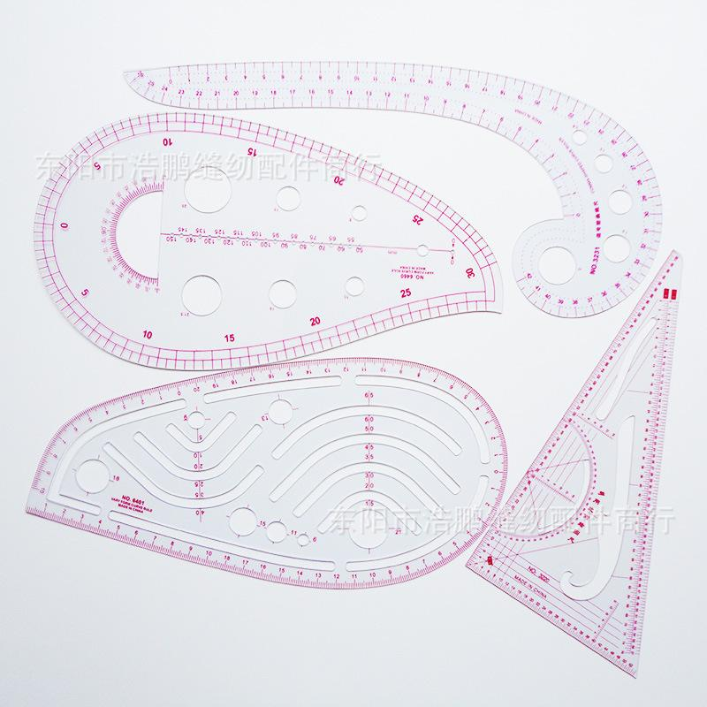
1 | 20 | 65 | 40 | 45 | mobile phone case tempered film | 手机壳 | 0.35 | 10 | 钢化玻璃 Tempered glass | 3921909090 | 保护手机 Protect your phone | 无牌 | 无 | https://www.cdiscount.com/dp.aspx?sku=AUC2008594017846 |  | 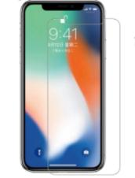
1 | 20 | 65 | 40 | 45 | Three-piece brush set | 胡刷三件套 | 3.9 | 5 | 尼龙 Nylon | 9603290090 | 刮胡子 Shaving | 无牌 | 无 | https://www.cdiscount.com/dp.aspx?sku=AUC1351104100158 |  | 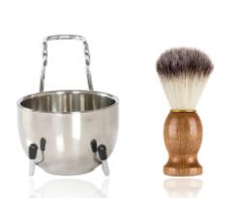
1 | 20 | 65 | 40 | 45 | Doll house | 娃娃屋 | 3.58 | 5 | 桦木 Birch wood | 9503008900 | 装饰 Decorating | 无牌 | 无 | https://www.cdiscount.com/dp.aspx?sku=AUC9167155328814 |  | 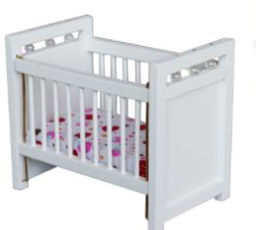
1 | 20 | 65 | 40 | 45 | manual shaver | 手动剃须刀 | 0.45 | 20 | 不锈钢 Stainless steel | 8205590000 | 剃须 Shaving | 无牌 | 无 | https://www.cdiscount.com/dp.aspx?sku=AUC9319645650237 |  | 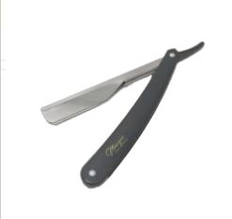
1 | 20 | 65 | 40 | 45 | Shade cloth | 遮阳布 | 1.66 | 3 | 亚麻布 Linen | 6306120000 | 遮阳 Shade | 无牌 | 无 | https://www.cdiscount.com/dp.aspx?sku=AUC0922288577312 |  | 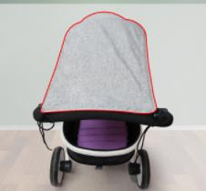
1 | 20 | 65 | 40 | 45 | key protection cover | 按键保护罩 | 1.23 | 5 | ABS ABS | 3926909090 | 保护按键 Protective buttons | 无牌 | 无 | https://www.cdiscount.com/dp.aspx?sku=AUC7688950659078 |  | 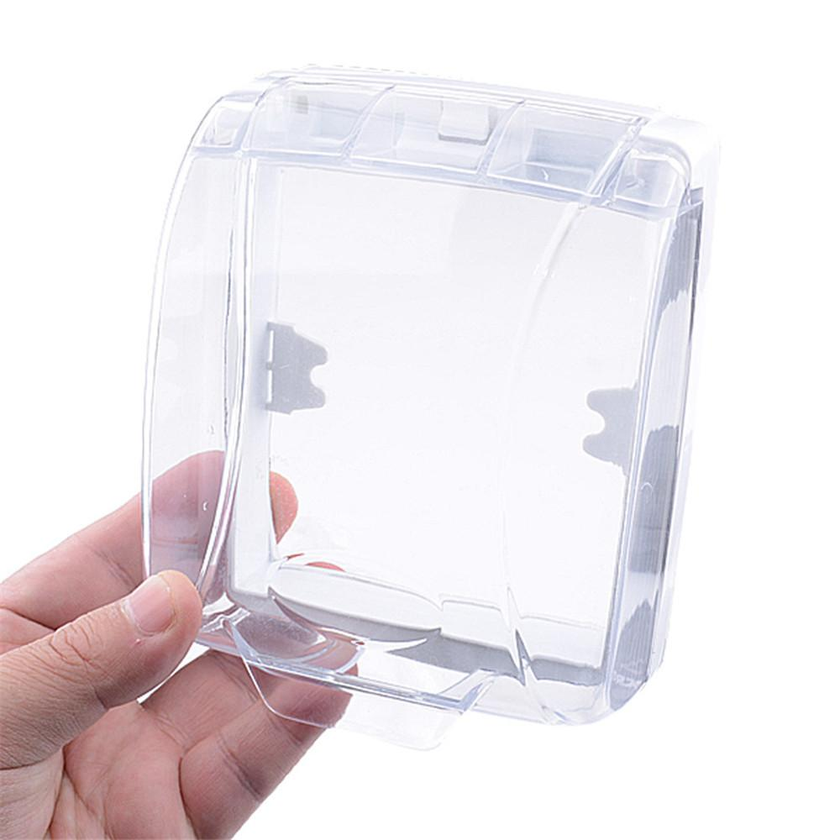
1 | 20 | 65 | 40 | 45 | shoe tree | 鞋撑 | 1.97 | 20 | 松木+金属 Pine+Metal | 3924900000 | 穿鞋工具 Shoeing tools | 无牌 | 无 | https://www.cdiscount.com/dp.aspx?sku=AUC7420067618827 |  | 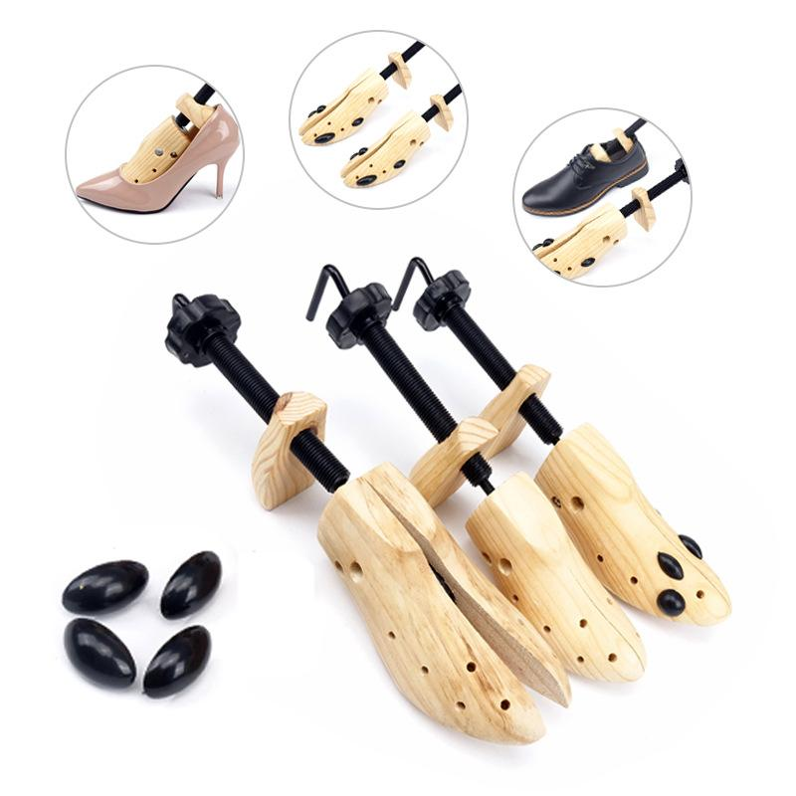
1 | 20 | 65 | 40 | 45 | rearview mirror | 后视镜 | 1.85 | 5 | 塑料 Plastic | 7009100000 | 拓宽视野 Widen the field of view | 无牌 | 无 | https://www.cdiscount.com/dp.aspx?sku=AUC3760318640004 |  | 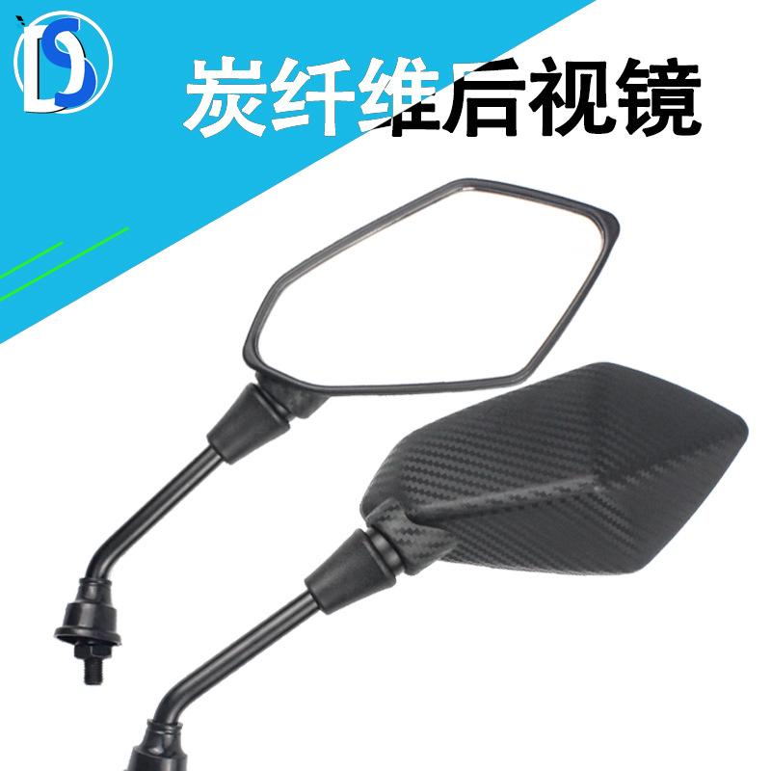
1 | 20 | 65 | 40 | 45 | bracelet | 手镯 | 3.07 | 70 | 红铜 Red copper | 7113119090 | 佩戴 Wear | 无牌 | 无 | https://www.cdiscount.com/dp.aspx?sku=AUC3770006414909 |  | 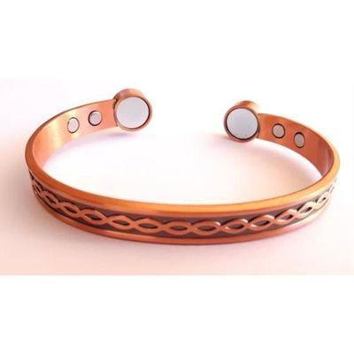
1 | 20 | 65 | 40 | 45 | pendant | 吊坠 | 1.02 | 20 | 不锈钢 Stainless steel | 7113191100 | 装饰 Decorating | 无牌 | 无 | https://www.cdiscount.com/dp.aspx?sku=AUC2009575201087 |  | 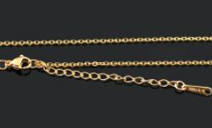
2 | 23 | 65 | 40 | 45 | Storage Box | 收纳盒 | 6.3 | 1 | 金属 Metal | 7323990000 | 收纳 Storage | 无牌 | 无 | https://www.cdiscount.com/dp.aspx?sku=AUC9173983552062 |  | 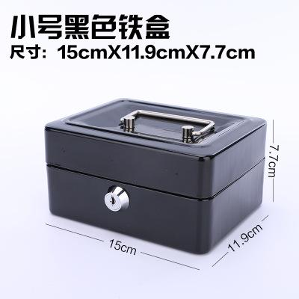
2 | 23 | 65 | 40 | 45 | padlock | 挂锁 | 2.46 | 10 | 钢 Steel | 8301100000 | 防盗 Burglary prevention | 无牌 | 无 | https://www.cdiscount.com/dp.aspx?sku=AUC6009777842046 |  | 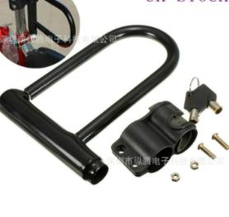
2 | 23 | 65 | 40 | 45 | fish tank small castle | 鱼缸小城堡 | 1.63 | 5 | 树脂 Resin | 3926400000 | 装饰 Decoration | 无牌 | 无 | https://www.cdiscount.com/dp.aspx?sku=AUC9363428140200 |  | 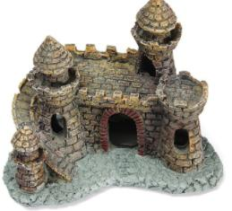
2 | 23 | 65 | 40 | 45 | Bluetooth Speaker | 蓝牙音箱 | 4.27 | 5 | 金属+塑料 Metal+Plastic | 8518210000 | 播放 Play | 无牌 | 无 | https://www.cdiscount.com/dp.aspx?sku=AUC0762754199606 |  | 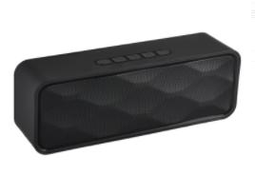
2 | 23 | 65 | 40 | 45 | Telescope | 望远镜 | 4 | 5 | BS橡胶+光学玻璃镜 BS rubber + optical glass mirror | 9005809000 | 探查 Scouting | 无牌 | 无 | https://www.cdiscount.com/dp.aspx?sku=AUC5061186958948 |  | 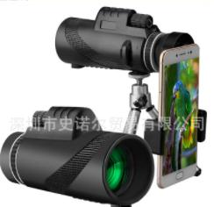
2 | 23 | 65 | 40 | 45 | necklace | 项链 | 0.81 | 10 | 铜 Copper | 7117190000 | 装饰 Decoration | 无牌 | 无 | https://www.cdiscount.com/dp.aspx?sku=AUC2009653391839 |  | 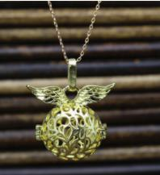
2 | 23 | 65 | 40 | 45 | anti-theft lock | 防盗锁 | 1.52 | 5 | 不锈钢 stainless steel | 8301400000 | 防盗 Anti-theft | 无牌 | 无 | https://www.cdiscount.com/dp.aspx?sku=AUC9354906798358 |  | 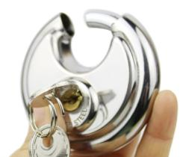
2 | 23 | 65 | 40 | 45 | bed linings | 床上用品 | 5.02 | 3 | 聚酯纤维 Polyester | 6302211000 | 睡觉 Sleeping | 无牌 | 无 | https://www.cdiscount.com/dp.aspx?sku=AUC3760317411957 |  | 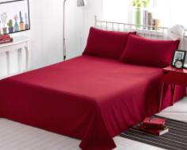
2 | 23 | 65 | 40 | 45 | children's beading | 儿童串珠 | 3.77 | 5 | 亚克力 Acrylic | 9503008900 | DIY DIY | 无牌 | 无 | https://www.cdiscount.com/dp.aspx?sku=AUC9009737340008 |  | 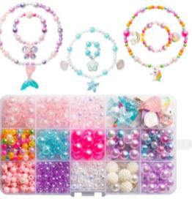
2 | 23 | 65 | 40 | 45 | necklace | 项链 | 10.45 | 20 | 钛钢 Titanium steel | 7117190000 | 装饰 Decorating | 无牌 | 无 | https://www.cdiscount.com/dp.aspx?sku=AUC9783904119283 |  | 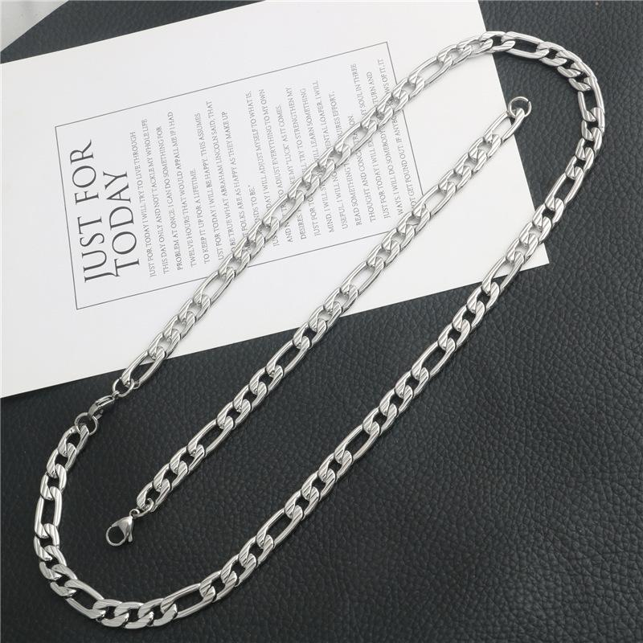
2 | 23 | 65 | 40 | 45 | vinyl cleaning brush | 黑胶清洁刷 | 2.72 | 5 | ABS ABS | 9603501100 | 清洁 Cleaning | 无牌 | 无 | https://www.cdiscount.com/dp.aspx?sku=AUC7420067672782 |  | 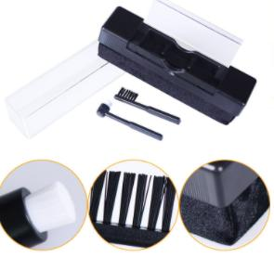
2 | 23 | 65 | 40 | 45 | storage net | 储物网 | 5.6 | 20 | 涤纶 Polyester | 3923290000 | 收纳 Storage | 无牌 | 无 | https://www.cdiscount.com/dp.aspx?sku=AUC6467641794653 |  | 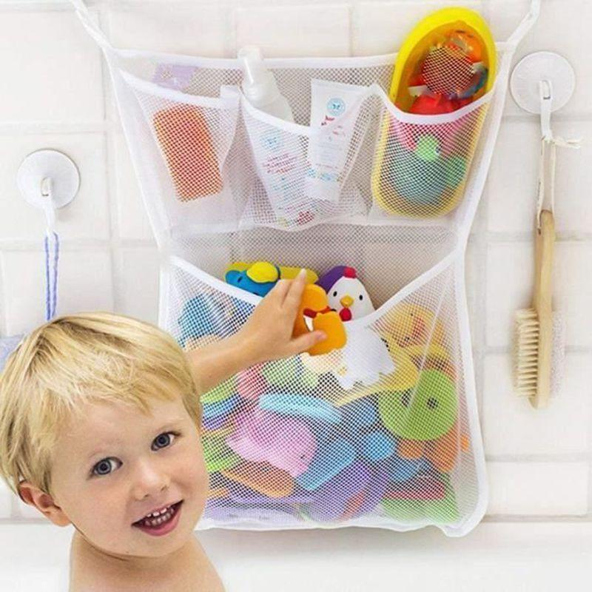
2 | 23 | 65 | 40 | 45 | scooter inner tube | 滑板车内胎 | 3.54 | 3 | 橡胶 Rubber | 4013909000 | 滑板车配件 Scooter accessories | 无牌 | 无 | https://www.cdiscount.com/dp.aspx?sku=AUC9426746482411 |  | 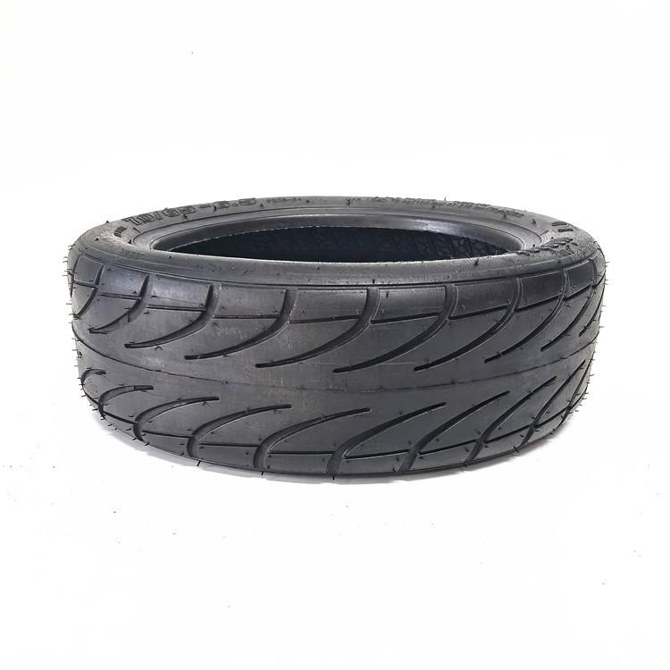
2 | 23 | 65 | 40 | 45 | sofa cover | 沙发套 | 5.23 | 3 | 聚酯纤维 Polyester fiber | 6304939000 | 保护沙发 Protecting the sofa | 无牌 | 无 | https://www.cdiscount.com/dp.aspx?sku=AUC9165260143667 |  | 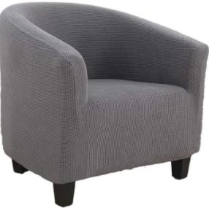
2 | 23 | 65 | 40 | 45 | carpet | 地毯 | 3.89 | 1 | 混纺 Blended | 5904900000 | 装饰 decoration | 无牌 | 无 | https://www.cdiscount.com/dp.aspx?sku=AUC6954248674872 |  | 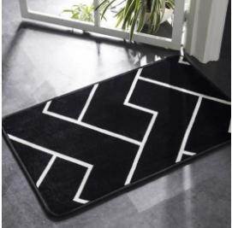
2 | 23 | 65 | 40 | 45 | Earplugs | 耳塞 | 0.07 | 50 | 硅胶 Silica gel | 8513109000 | 防噪音 Anti-noise | 无牌 | 无 | https://www.cdiscount.com/dp.aspx?sku=AUC0615116930730 |  | 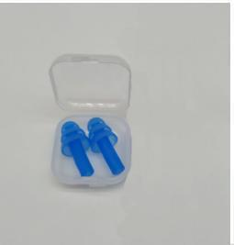
2 | 23 | 65 | 40 | 45 | Wooden kitchenware | 木质厨具 | 0.95 | 1 | 木 wood | 4419909090 | 炒菜 Stir fry | 无牌 | 无 | https://www.cdiscount.com/dp.aspx?sku=AUC7762001123012 |  | 